원가
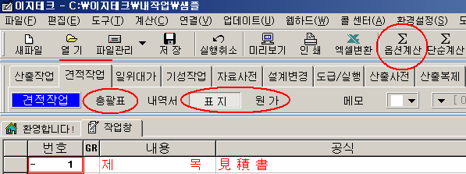
원 가 계 산 서

공사명: |  | 화성 청원지구 전기공사_(지구내) |  | 공사기간: 32 개월
비 목 |  | 구 분 | 금 액 | 구 성 비 | 요율 | 수량 | 금액 | 이윤 | 끝자리 맞추기
 | 재 료 비 | 직 접 재 료 비 |  |  |  | 1
 |  | 간 접 재 료 비
 |  | ( 소 계 )
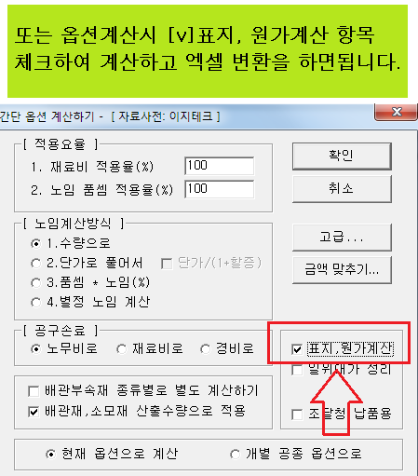
순 | 노 무 비 | 직 접 노 무 비 |  |  |  | 1
 |  | 간 접 노 무 비 |  | (직접 노무비) * 16.7 % | 16.7 | 1
 |  | ( 소 계 )
 |  | 기 계 경 비 |  |  |  | 1
 |  | 산 재 보 험 료 |  | (노무비) * 3.56 % | 3.56 | 1
공 |  | 고 용 보 험 료 |  | (노무비) * 1.01 % | 1.01 | 1
 | 경 | 퇴 직 금 공 제 |  | (직접 노무비) * 2.3 % | 2.3 | 1
 |  | 안 전 관 리 비 |  | (재료+직노) * 2.07 % | 2.07 | 1
 |  | 기 타 경 비 |  | (재료+노무) * 5.3 % | 5.3 | 1
 |  | 건 강 보 험 료 |  | (직접 노무비) * 3.595 % | 3.595 | 1
사 |  | 연 금 보 험 료 |  | (직접 노무비) * 4.75 % | 4.75 | 1
 |  | 노인장기요양보험 |  | (건강 보험료) * 13.14 % | 13.14 | 1
 |  | 석면분담금 |  | (노무비) * 0.006 % | 0.006 | 1
 |  | 임금채권부담금 |  | (노무비) * 0.09 % | 0.09 | 1
 | 비
비

 |  | ( 소 계 )
 | ( 순 공 사 비 계 )
일 반 관 리 비 |  |  |  | (재료+노무+경비) * 6.5 % | 6.5 | 1
이 윤 |  |  |  | (노무+경비+일반관리비) * 15 % | 15 | 1 |  |  | 100,000
( 총 원 가 )
부 가 가 치 세 |  |  |  |  | 10 | 1
한 전 수 탁 비 |  |  | 5,131,000 |  |  | 1 | 5,131,000

( 총 계 ) |  |  | 5,131,000 |  |  |  | 5,131,000

옵션
 | 재료비 | 노무비 | 경비 |  | 계
총 급 액
관급 자재비 |  |  |  |  |  | 금액조정이 안되나요?

 |  |  |  |  |  | 이지테크에서 변환할 때 2번 옵션을 지정하여 다시 해보세요

 |  |  |  |  |  | 시트를 삭제할 때 에러가 뜨면 1번 옵션으로 하면 됩니다.
 | 적용율(%) | 끝자리 | 적용율(%)/100 | 일위대가소수
전체자재 적용율(%)(공종/일위대가) | 100 | 1 | 1
전체노임 적용율(%)(공종) | 100 | 1 | 1 | 2 |  | 2번 옵션으로 변환했을 때에는 결과값이 다를 수 있습니다.
전체노임 적용율(%)(일위대가) | 100 | 1 | 1 | 5

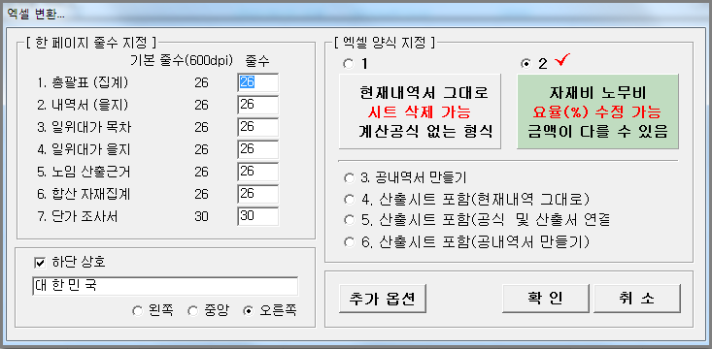

*(그룹별 자재 단가 추가 할증)* | 적용율(%) |  | 적용율(%)/100
Cable(CAB) 할증(%) | 100 |  | 1
Wire (WIR) 할증(%) | 100 |  | 1
Pipe (PIP) 할증(%) | 100 |  | 1
제 4그룹 할증(%) | 100 |  | 1
제 5그룹 할증(%) | 100 |  | 1

*(그룹별 노임 추가 할증)* | 적용율(%) | 자동부속재(전기) | 자동부속재(통신)
배관부속재(%) | 15 | 15 | 20
CD관부속재(%) | 40 | 40 | 40
소모잡자재(%) | 2 |  |  |  |  | 본 파일은 이지테크에서 2번 옵션으로 만들었습니다.
방폭할증(%)
고소할증(%) | 2
공구손료(%) | 3

*(공종별 노임 적용율(%))* | 적용율(%) | 소수자릿수
1-1.가로등설비공사 | 100 | 3
1-2.공원등설비공사 | 100 | 3
1-3.신호등설비공사 | 100 | 3
1-4.공원 통신설비 공사 | 100 | 3
1-5.불법주정차단속시스템 | 100 | 3
2-1.가로등설비공사 | 100 | 3
2-2.신호등설비공사 | 100 | 3
2-3.불법주정차단속시스템 | 100 | 3

사용설명
 | ** 반드시 다음 사항을 숙지하신 다음 수정 작업을 하십시오 **
1. | 속성이 숫자인 셀을 삭제할 때는 반드시 'Delete' 키를 사용하십시오.
 | **주의:'Space Bar' 로 지웠을 때는 '#Value' Error가 발생됩니다.
2. | 일위대가(을지)는 소수점 처리 때문에 셀 속성을 '일반'으로 하였습니다.(소수점 능동 처리)
 | **참고: (수량*단가)의 결과는 소수 한자리, 금액을 취합한 소계는 1원 이하 절사입니다.
3. | 내역서에서는 수량에만 셀 속성을 '일반'으로 하였습니다.(소수점 능동 처리)
4. | 단가수정은 '단가조사서'시트 에서 하십시오.
 | a)표지와 원가 -> 총괄표 -> 내역서 ->일위대가와 합산자재 ->단가조사서 를 참조하고
 | 있으므로 단가조사서의 결정단가를 수정하면 전체 금액이 갱신됩니다.
 | **주의: 금액란은 공식이 걸려있으므로 조심하여 수정하십시오.
 | b)전체 자재를 일정 요율(%)로 변경할 때는 옵션시트의 자재 적용율을 조정하면 됩니다.
5. | 노임 단가는 '단가조사서'시트에서 품셈은 '노임근거'시트에서 수정하십시오.
 | a)전체 노임을 일정 요율(%)로 변경할 때는 '옵션시트'의 전체노임 적용율을 조정하면 됩니다.
 | b)공종별로 노임을 수정하려면 '옵션시트'의 공종별 노임 적용율을 조정하면 됩니다.
 | c)케이블 및 전선 자재 단가를 추가로 조정하려면 그룹별 자재 적용율을 조정하면 됩니다.
 | 그룹은 견적 프로그램에서 엑셀파일이 만들어질때 지정됩니다.
6. | 겉표지의 모든 정보는 표지를 참조하였습니다.(정보 수정은 표지에서만 하시면 됩니다.)
7. | 필수 :본 프로그램의 총 금액을 확인한 후 사용하십시오.
8. | 본 파일의 내용을 인쇄할 경우, 미리보기를 통하여 페이지 절선을 확인 후 인쇄하십시오.
9. | 관급자재 Sheet가 해당이 없을 경우엔 삭제하십시오.
10. | 페이지 절선이 맞지 않으면 다음을 참고하십시오.
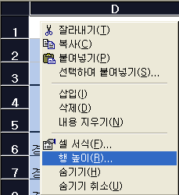

 | a. 해당시트의 셀 전체를 선택합니다.
 | b. 행높이를 적절히 가감하면 페이지 절선을 맞출 수 있습니다.

표지
見 積 書


 |  |  |  |  |  |  | 대 한 민 국 주 식 회 사
 | 제 출 처: | 貴下
 |  |  |  |  |  |  | ㅇ ㅇ 시 ㅇ ㅇ 구 ㅇ ㅇ 동
 | 제 출 일: | 2026년 4월 1일
 |  |  |  |  |  |  | 대표이사 홍 길 동
 | 아래와 같이 見積書를 제출합니다.
 |  |  |  |  |  |  | 대표전화 (02) 0 0 0 - 0 0 0 0

 |  |  |  |  |  |  | 팩 스 (02) 0 0 0 - 0 0 0 0

 | 공 사 명: | 화성 청원지구 전기공사

 | 공사금액: | 一金원整(₩0)

 | 내 용 |  | 단위 | 수량 | 금 액 | 비 고 |  | 요율 | 금액 | 이윤 | 끝자리맞추기
 | 재 료 비 |  | 식 | 1
 | 노 무 비 |  | 식 | 1
 | 간 접 노 무 비 |  | 식 | 1 |  | (직접 노무비) * 15.2 % |  | 15.2
 | ( 소 계 )
 | 기 계 경 비 |  | 식 | 1
 | 산 재 보 험 료 |  | 식 | 1 |  | (노무비) * 3.56 % |  | 3.56
 | 고 용 보 험 료 |  | 식 | 1 |  | (노무비) * 1.01 % |  | 1.01
 | 건 강 보 험 료 |  | 식 | 1 |  | (직접 노무비) * 3.595 % |  | 3.595
 | 연 금 보 험 료 |  | 식 | 1 |  | (직접 노무비) * 4.75 % |  | 4.75
 | 퇴 직 금 공 제 |  | 식 | 1 |  | (직접 노무비) * 2.3 % |  | 2.3
 | 안 전 관 리 비 |  | 식 | 1 |  | (재료+직노+관급재/1.1) * 3.11 % |  | 3.11
 | 기 타 경 비 |  | 식 | 1 |  | (재료+노무) * 4.7 % |  | 4.7
 | 노인장기요양보험 |  | 식 | 1 |  | (건강 보험료) * 13.14 % |  | 13.14
 | ( 소 계 )
 | 일 반 관 리 비 |  | 식 | 1 |  | (재료+노무+경비) * 8 % |  | 8
 | 이 윤 |  | 식 | 1 |  | (노무+경비+일반관리비) * 15 % |  | 15 |  |  | 100,000
 | ( 총 원 가 )
 | 부 가 가 치 세 |  | 식 | 1 |  |  |  | 10

 | ( 총 계 )
 | 1. 부가가치세 별도
 | 2. 한전불입금 별도

